Planejamento Financeiro - Agiba
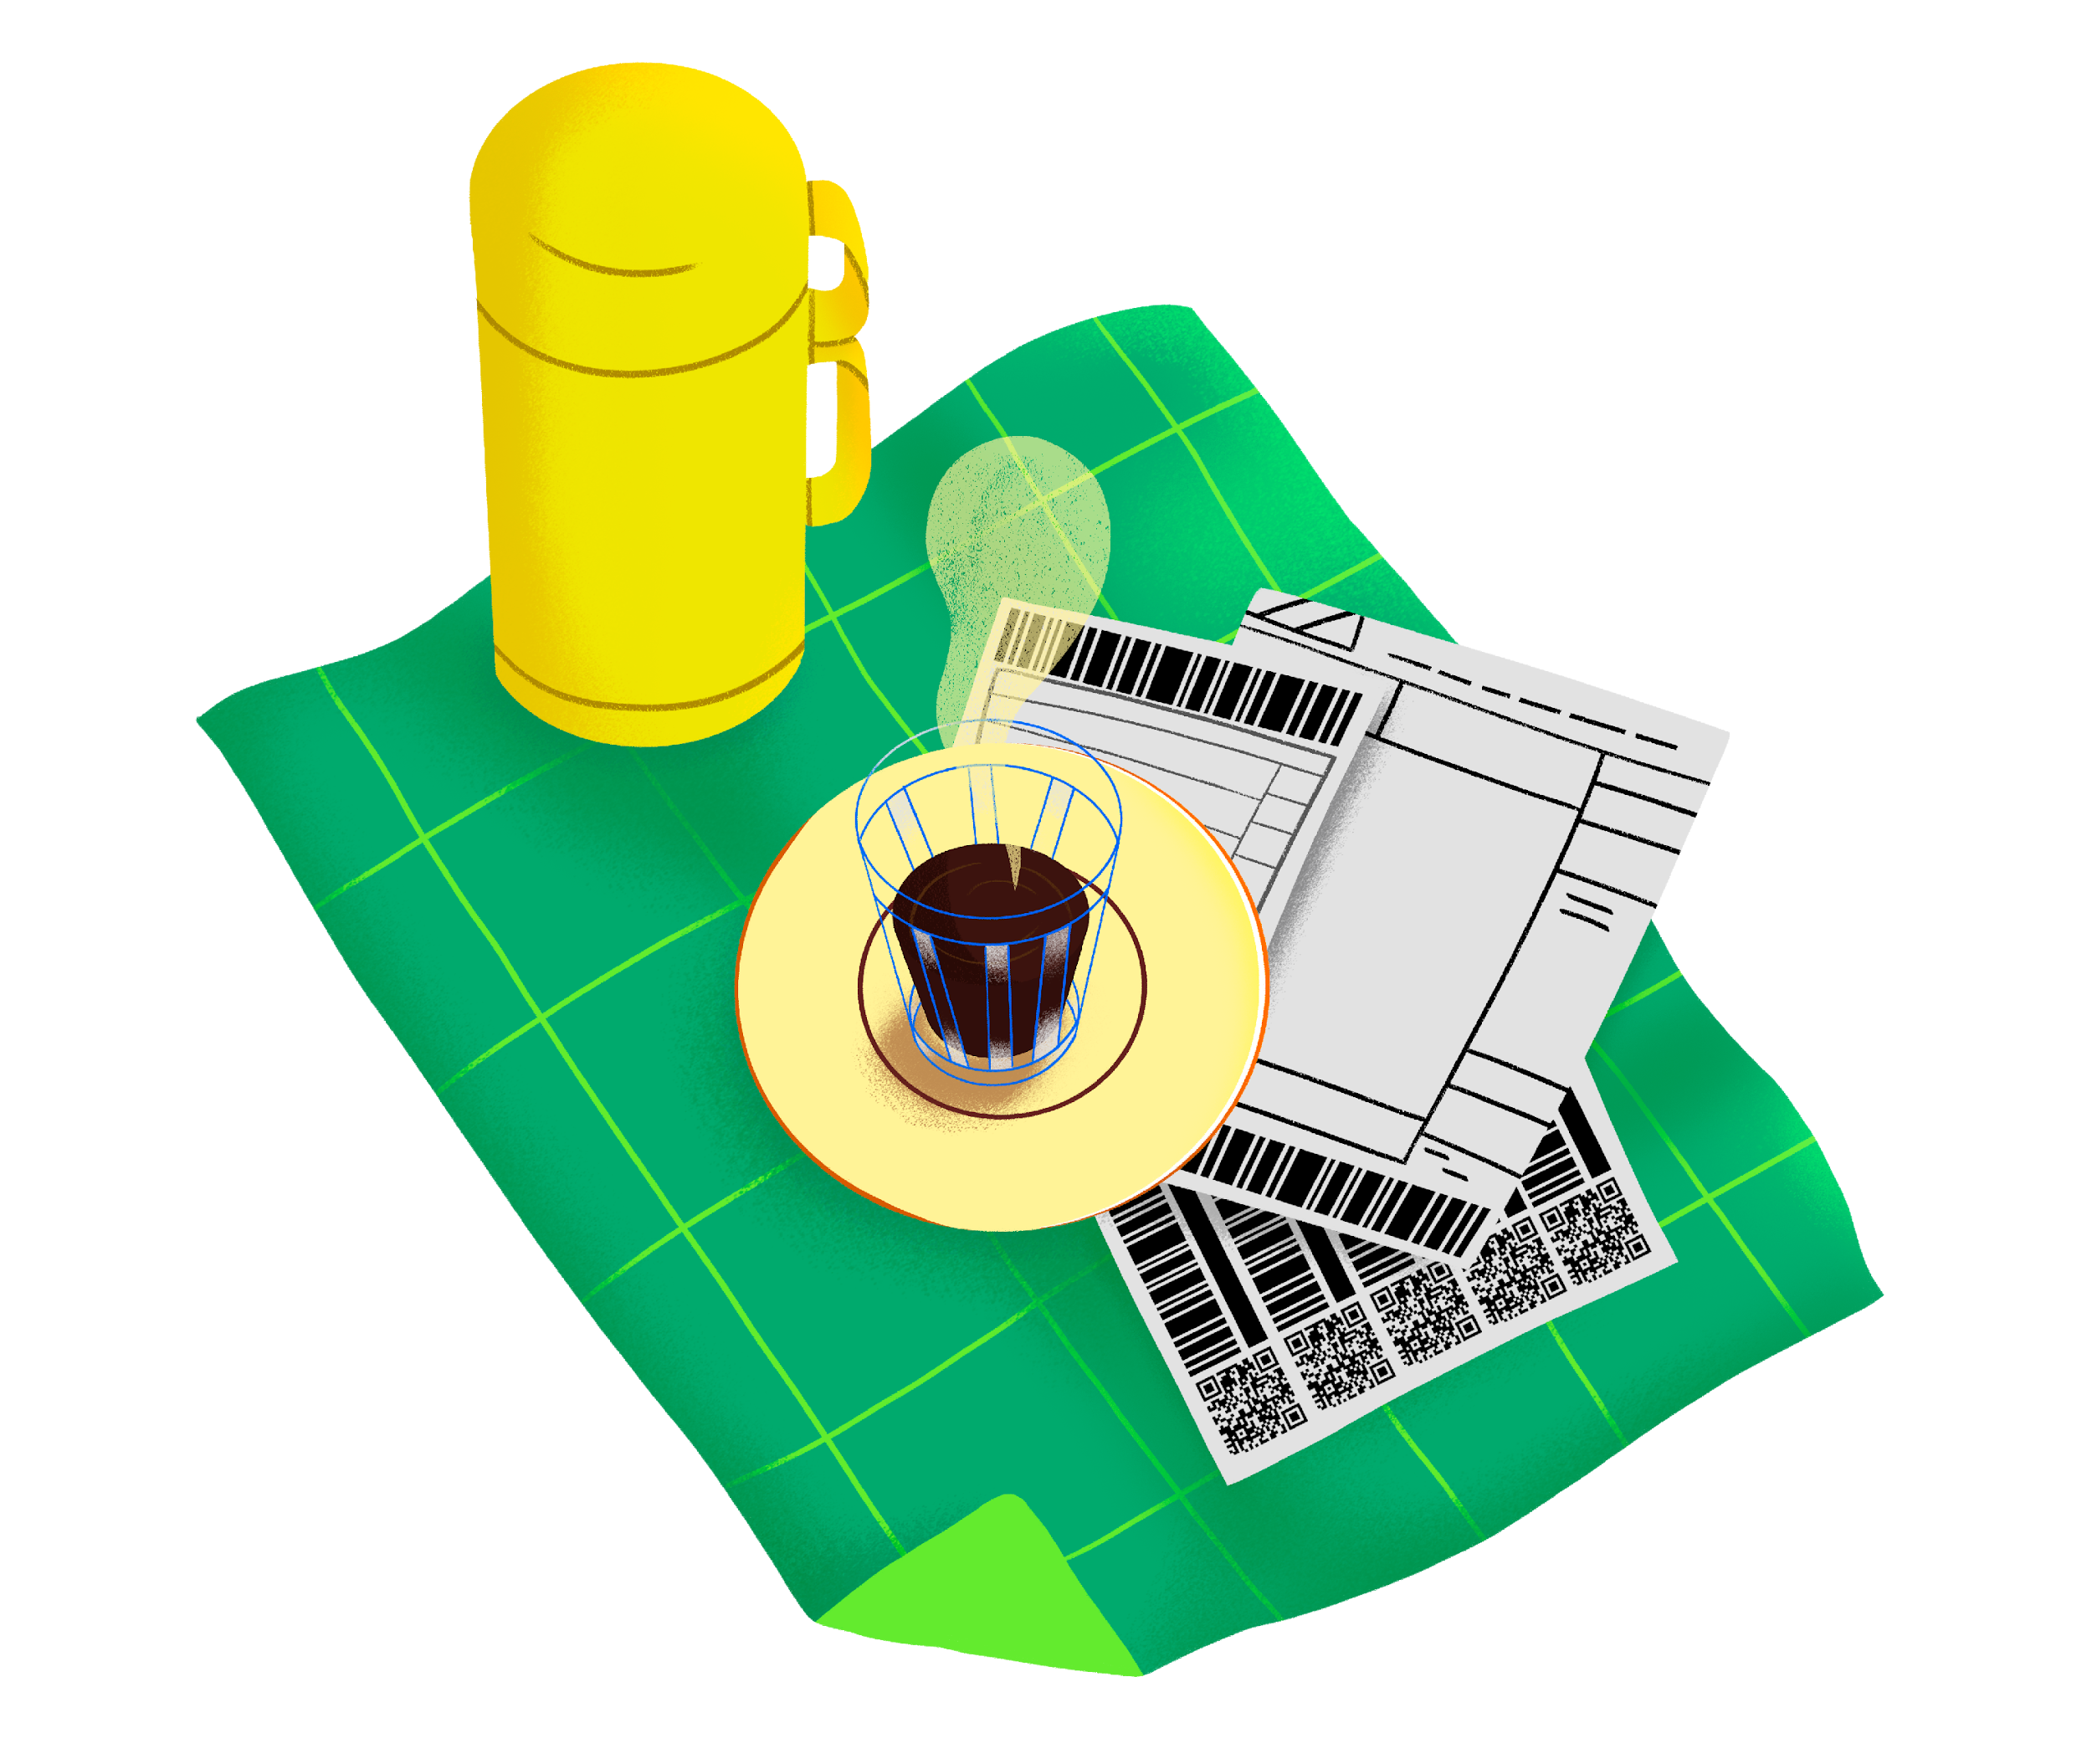
Preencha a tabela e cuide do seu dinheiro!

QUANTO VOCÊ GANHOU ESTE MÊS? (Preencha o valor líquido abaixo)

R$ 2,000.00

 | QUANTO EU DEVERIA GASTAR? - EXEMPLO
 | GASTOS | PORCENTAGEM | DINHEIRO
 | Gastos fixos (aluguel, internet, luz, água, gás, comida etc) | 35% | R$ 700
 | Cartão de crédito | 20% | R$ 400
 | Educação (cursos de idioma, pós-graduação, faculdade etc) | 10% | R$ 200
 | Gastos excepcionais (aqueles fora do orçamento fixo) | 15% | R$ 300
 | Poupança pro futuro | 10% | R$ 200
 | Gastos livres (todo o resto) | 10% | R$ 200
 | Estimativa de gastos com base no seu salário

 | O QUANTO EU GASTEI? Preencha somente a coluna "DINHEIRO" com os seus gastos reais
 | GASTOS | PORCENTAGEM | DINHEIRO
 | Gastos fixos (aluguel, internet, luz, água, gás, comida etc) | 48% | R$ 950
 | Cartão de crédito | 18% | R$ 350
 | Educação (cursos de idioma, pós-graduação, faculdade etc) | 18% | R$ 350
 | Gastos excepcionais (aqueles fora do orçamento fixo) | 8% | R$ 150
 | Poupança pro futuro | 8% | R$ 150
 | Gastos livres (todo o resto) | 23% | R$ 450
 | Gastos reais no mês

 | ATENÇÃO! E42 VOCÊ GASTOU MAIS DO QUE GANHA! :(

